CMP_QNT
层数 | 建筑各层的平面面积 (m2) (如果一样就直接写一个数) | T1 | T2
21 | [1312.2, 1312.2, 1312.2, 1312.2, 1312.2, 1837.08, 1312.2, 1312.2, 1837.08, 1312.2, 1312.2, 1837.08, 1312.2, 1312.2, 1837.08, 1312.2, 1312.2, 1837.08, 1312.2, 1312.2, 1312.2] | 4.3191 | 4.0908

注：21层则将设备层视为一层
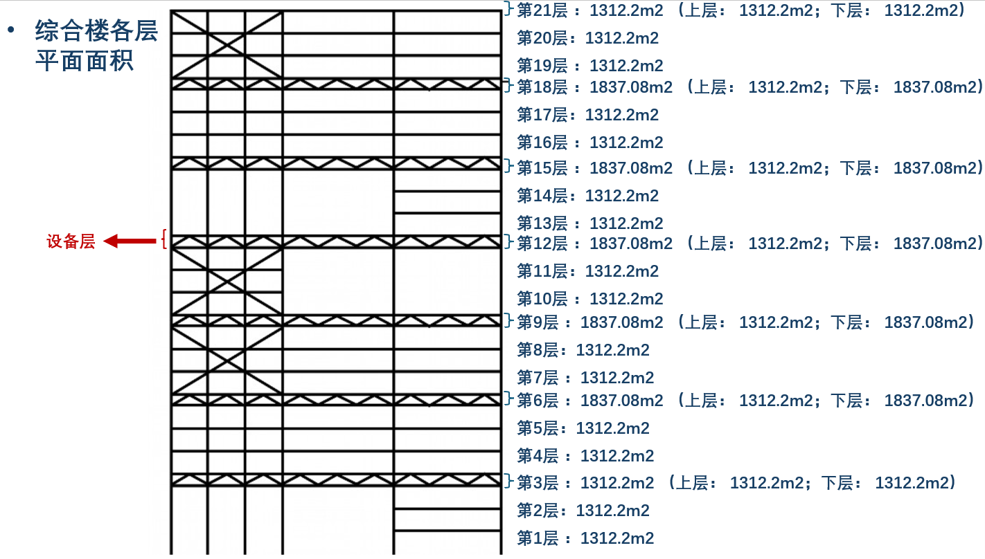
 | 楼层层数 |  |  | 镂空区 | 镂空区 | m2
1 | 1 | 48600 | 48600 | 32400 | 32400 | 1312.2
2 | 2 | 48600 | 48600 | 32400 | 32400 | 1312.2
3 | 3 | 48600 | 48600 | 32400 | 32400 | 1312.2 | 设备层取1312.2
4 | 3 | 48600 | 48600 | 32400 | 32400 | 1312.2
5 | 4 | 48600 | 48600 | 32400 | 32400 | 1312.2
6 | 5 | 48600 | 48600 | 32400 | 32400 | 1312.2
7 | 6 | 48600 | 48600 | 16200 | 32400 | 1837.08 | 设备层取1837.08
8 | 6 | 48600 | 48600 | 32400 | 32400 | 1312.2
9 | 7 | 48600 | 48600 | 32400 | 32400 | 1312.2
10 | 8 | 48600 | 48600 | 32400 | 32400 | 1312.2
11 | 9 | 48600 | 48600 | 16200 | 32400 | 1837.08 | 设备层取1837.08
12 | 9 | 48600 | 48600 | 32400 | 32400 | 1312.2
13 | 10 | 48600 | 48600 | 32400 | 32400 | 1312.2
14 | 11 | 48600 | 48600 | 32400 | 32400 | 1312.2
15 | 12 | 48600 | 48600 | 16200 | 32400 | 1837.08 | 设备层取1837.08
16 | 12 | 48600 | 48600 | 32400 | 32400 | 1312.2
17 | 13 | 48600 | 48600 | 32400 | 32400 | 1312.2
18 | 14 | 48600 | 48600 | 32400 | 32400 | 1312.2
19 | 15 | 48600 | 48600 | 16200 | 32400 | 1837.08 | 设备层取1837.08
20 | 15 | 48600 | 48600 | 32400 | 32400 | 1312.2
21 | 16 | 48600 | 48600 | 32400 | 32400 | 1312.2
22 | 17 | 48600 | 48600 | 32400 | 32400 | 1312.2
23 | 18 | 48600 | 48600 | 16200 | 32400 | 1837.08 | 设备层取1837.08
24 | 18 | 48600 | 48600 | 32400 | 32400 | 1312.2
25 | 19 | 48600 | 48600 | 32400 | 32400 | 1312.2
26 | 20 | 48600 | 48600 | 32400 | 32400 | 1312.2
27 | 21 | 48600 | 48600 | 32400 | 32400 | 1312.2 | 设备层取1312.2
28 | 21 | 48600 | 48600 | 32400 | 32400 | 1312.2

 | 代表设备层

